Oppskrift
Jerk chicken / pork with spicy sweet potatoes and tropical salsaJerk chicken / pork with spicy sweet potatoes and tropical salsa
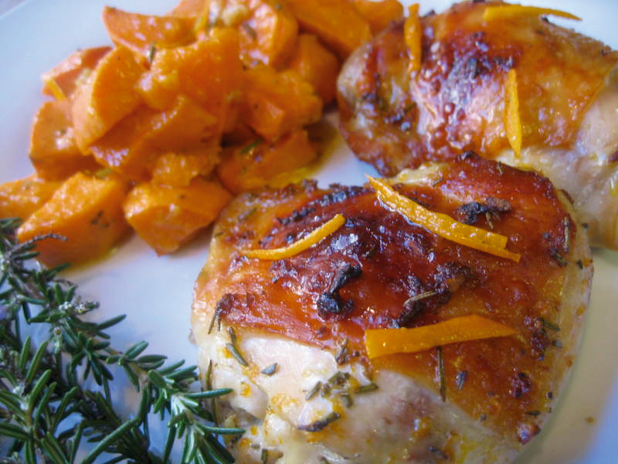

Kyllingbryst eller svinekam vendes og gnis inn en kryddermiks, bestående av taco kryddermiks, brunt sukker, kanel, muskat, limesaft, soyasaus og Tabasco Chipotle. Brunes i oppvarmet olje. Stekes i ovn ved 165 grader, opp til 65 graders kjernetemperatur. Søtpotetene bakes i ovn ved 200 grader i ca 1 time. Skrelles deretter. Søtpotetene, hvitløk, sirup, jalapenos, grønnsaksfond, kokosnøttmelk, Tabasco Chipotle og salt mikses i foodprosessor. Varmes i gastronorm som dekkes over, på damp før servering. Picantesaus, sukker, limejuice, Tabasco Chipotle, olivenolje, løk, paprika, jordbær, melon, papaya og avocado mikses kaldt. Kyllingbryst eller svinekam vendes og gnis inn en kryddermiks, bestående av taco kryddermiks, brunt sukker, kanel, muskat, limesaft, soyasaus og Tabasco Chipotle. Brunes i oppvarmet olje. Stekes i ovn ved 165 grader, opp til 65 graders kjernetemperatur. Søtpotetene bakes i ovn ved 200 grader i ca 1 time. Skrelles deretter. Søtpotetene, hvitløk, sirup, jalapenos, grønnsaksfond, kokosnøttmelk, Tabasco Chipotle og salt mikses i foodprosessor. Varmes i gastronorm som dekkes over, på damp før servering. Picantesaus, sukker, limejuice, Tabasco Chipotle, olivenolje, løk, paprika, jordbær, melon, papaya og avocado mikses kaldt.
Number of servingsNumber of servings | 1
EPDEPD | ProductProduct | Per servingPer serving |  | TotalTotal |  | QtyPerPackQtyPerPack | PackSizePackSize | PackUnitPackUnit | PackagingPackaging | ItemsItems
590836590836 | Olivenolje Olivenolje | 0.01 | ll | 0 | ll | 4 | 5 | ll | 4x5l4x5l | 0
 | El Paradiso Picantesaus El Paradiso Picantesaus | 0.05 | kgkg | 0 | kgkg |  |  |  |  | 0
 | El Paradiso Jalapenos skivet El Paradiso Jalapenos skivet | 0.005 | kgkg | 0 | kgkg |  |  |  |  | 0
 | El Paradiso Taco Kryddermix El Paradiso Taco Kryddermix | 3 | gg | 0 | gg |  |  |  |  | 0
964601964601 | Grønnsaksfond *(Selleri)Grønnsaksfond *(Selleri) | 0.002 | ll | 0 | ll | 6 | 1 | ll | 6x1l6x1l | 0
 | Limejuice ReaLime Limejuice ReaLime | 0.001 | ll | 0 | ll |  |  |  |  | 0
 | Tabasco Chipotle Pepper sauce Tabasco Chipotle Pepper sauce | 5 | mlml | 0 | mlml |  |  |  |  | 0
17181701718170 | Kokosmelk *(kan inneholde spor av Nøtter,Mandler,Peanøtter)Kokosmelk *(kan inneholde spor av Nøtter,Mandler,Peanøtter) | 0.05 | ll | 0 | ll | 12 | 1 | ll | 12x1l12x1l | 0
 | Blue Dragon Soya Sauce Blue Dragon Soya Sauce | 0.02 | ll | 0 | ll |  |  |  |  | 0
11590031159003 | Guacamole Western Guacamole Western | 30 | gg | 0 | gg | 12 | 500 | gg | 12x500g12x500g | 0
503755503755 | Maple Syrup Maple Syrup | 0.005 | kgkg | 0 | kgkg | 12 | 0.25 | kgkg | 12x0.25kg12x0.25kg | 0
 | Kyllingbryst Kyllingbryst |  |  | 0 |  |  |  |  |  | 0
 | Svinekam Svinekam |  |  | 0 |  |  |  |  |  | 0
 | Brunt sukker Brunt sukker |  |  | 0 |  |  |  |  |  | 0
 | Kanel Kanel |  |  | 0 |  |  |  |  |  | 0
 | Muskat Muskat |  |  | 0 |  |  |  |  |  | 0
 | Søtpoteter Søtpoteter | 0.15 | kgkg | 0 | kgkg |  |  |  |  | 0
 | Hvitløk, hakket Hvitløk, hakket |  |  | 0 |  |  |  |  |  | 0
 | Salt Salt |  |  | 0 |  |  |  |  |  | 0
 | Løk, hakket Løk, hakket |  |  | 0 |  |  |  |  |  | 0
25571222557122 | Paprika Rød Grillet Paprika Rød Grillet | 0.01 | kgkg | 0 | kgkg | 6 | 1 | kgkg | 6x1kg6x1kg | 0
 | Jordbær Jordbær |  |  | 0 |  |  |  |  |  | 0
 | Melon Melon |  |  | 0 |  |  |  |  |  | 0
 | Papaya Papaya |  |  | 0 |  |  |  |  |  | 0

 | * Allergens* Allergens

